掲載予定
消防署から救急車適正利用のお知らせ

大月市内において平成２７年の救急出場件数は1235 件、
搬送人員1206 人が病院へ搬送されました。
軽症者 | 47 | 47
中等者 | 38 | 38
重症・死亡 | 15 | 15

重症・死亡
救急車で搬送された方のうち、
約 47％は軽症者でした！

171人
軽症者

中等者
568人
緊急性がないのに救急車を利用する人が増えています。
安易な理由で救急車を呼ぶことは、命にかかわるような
ケガや急病の人への対応の遅れにつながります。 救急車の適正な利用をお願いします。
467人

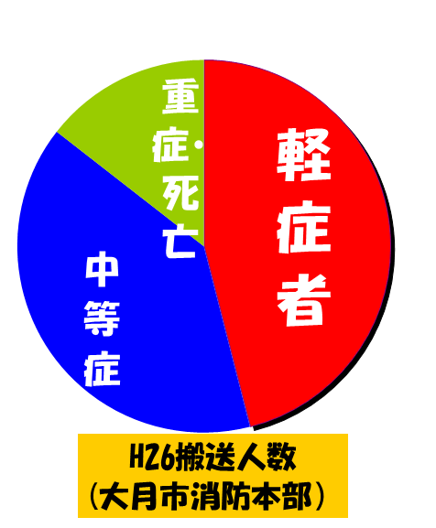
Ｈ２７搬送人員
（大月消防本部）
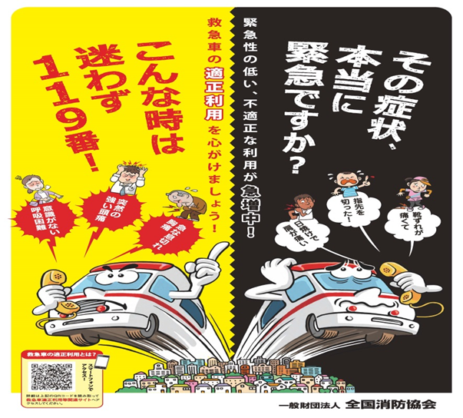
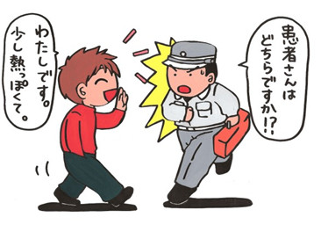
わたしです。
少し熱っぽくて。
患者さんは、
どちらですか？

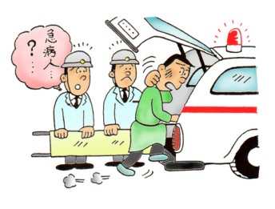

171人

緊急性はないけど・・
○本人・家族が病院へ連れて行けるが見てもらえる病院を探したい・・・
○休日・夜間の当番医を探したい・・・
そんな時は、下記へ問い合わせて下さい
山梨県救急医療情報センター
０５５-２２４-４１９９
山梨東部指令センター
４５-０１１９
こんな時はすぐに１１９番！
・意識がない（返事がない）
・呼吸、脈拍が感じられない
・呼吸が困難である
・顔色が悪く冷や汗をかいている
・激しい胸痛、頭痛、腹痛がする
・やけどの範囲が広い
・頭を打ち、意識がおかしい
・骨が折れているようだ
・けいれんがつづいている

467人

救急の日
９月９日は救急の日 消防署から救急車適正利用のお知らせ

平成２７年中の救急出場件数は１２３５件ありました。
そのうち１２０６人が病院へ搬送されました。

救急車で搬送された方のうち、
約４７％は軽症でした！
重症・死亡

171人

軽症
中等
568人
緊急性がないのに救急車を利用する人が増えています。
安易な理由で救急車を呼ぶことは、命にかかわるような
重症者への対応の遅れにつながります。 救急車の適正な利用をお願いします。

467人

H27 程度別
搬送人員



緊急性はないけど・・
○本人・家族が病院へ連れて行けるが見て
もらえる病院を探したい・・・
○休日・夜間の当番医を探したい・・・
そんな時は、下記へ問い合わせて下さい
山梨県救急医療情報センター
０５５-２２４-４１９９
山梨県東部消防指令センター
４５-０１１９
こんな時はすぐに１１９番！
・意識がない（返事がない）
・呼吸、脈拍が感じられない
・呼吸が困難である
・顔色が悪く冷や汗をかいている
・激しい胸痛、頭痛、腹痛がする
・やけどの範囲が広い
・頭を打ち、意識がおかしい
・骨が折れているようだ
・けいれんがつづいている

